关系图
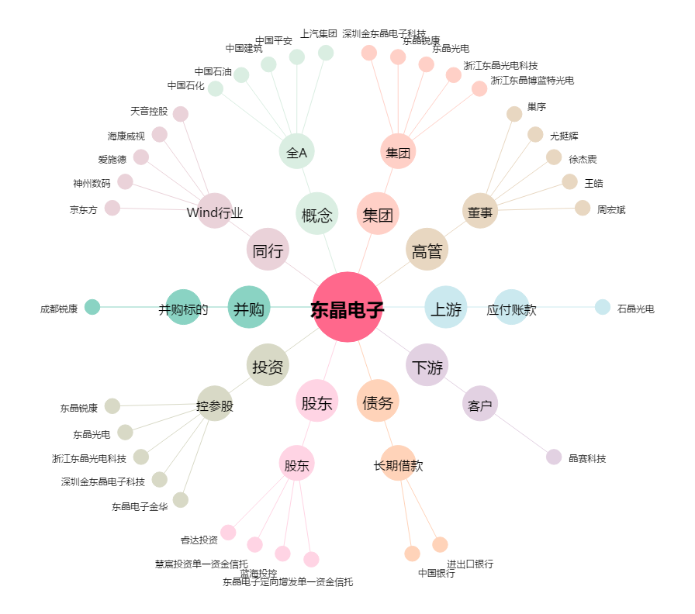
东晶电子[002199.SZ] - 关系概览图

